Hoja1
2023-05-05 14:27:34

LA PAZ 28 - HAEDO 4460-2005
BUENOS AIRES luquearti@gmail.com
____________________________________________________________________________________
"ESCUADRA para ALACENA ”
“REFORZADA”
“ZINCADA"
COD. | MEDIDA | ENVASE POR | PRECIO C/U
E-040 | Plana | 100 | 79.033
E-041 | c/Ala | 50 | 110.345
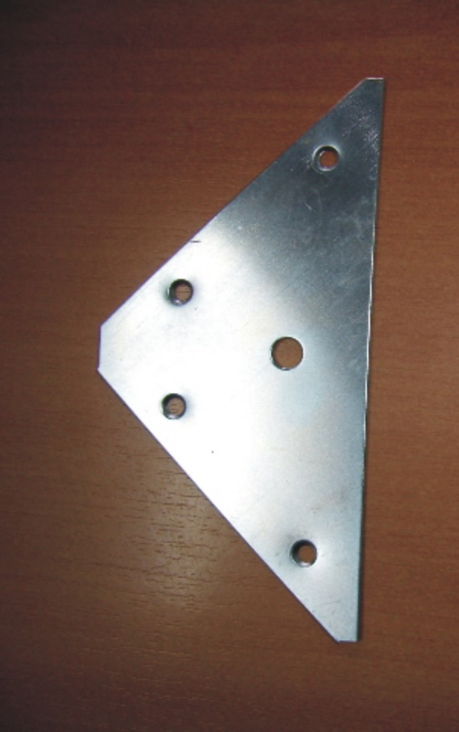
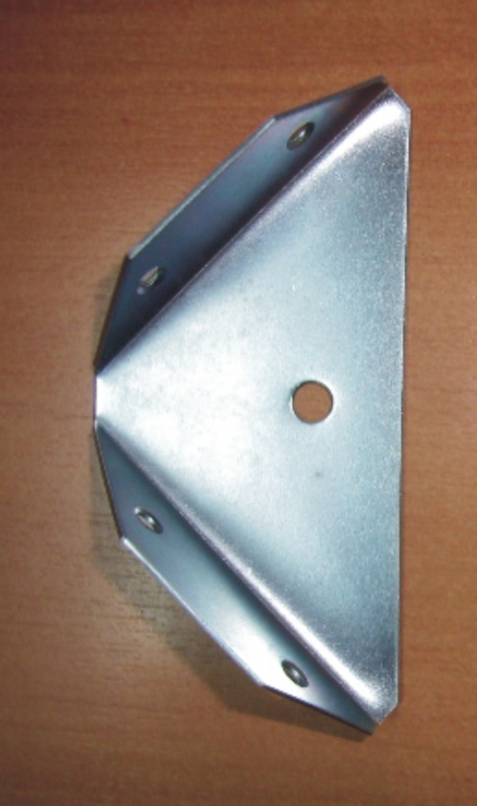

"PINTADA BLANCA"
COD. | MEDIDA | ENVASE POR | PRECIO C/U
E-040B | Plana | 100 | 139.209
E-041B | c/Ala | 50 | 148.983

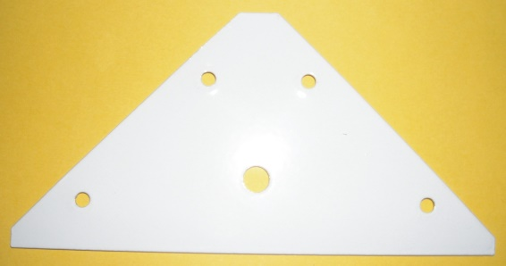
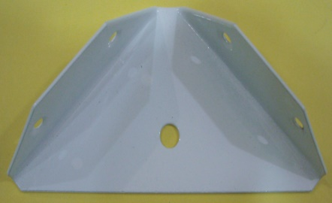

 | N

